cartas.xlsx
GRUPO: BEATRIZ MARQUES, EMMILY FERREIRA, GUILHERME MENDES, PAULO VINÍCIUS E RYAN MIRANDA
ID Pergunta | Pergunta - NÃO MOSTRAR NA PLANILHA, APENAS FALE | Select resposta - ESCONDER DO GRUPO ADVERSÁRIO!! Obs. Esta é apenas uma das maneiras de responder à pergunta... Se o seu adversário conseguir o mesmo resultado por outro caminho, os pontos serão computados. Então, escolha sua pergunta com sabedoria! | Resposta esperada - ESCONDER DO GRUPO ADVERSÁRIO!! | Nível de dificuldade do Select - Use isso para saber em qual rodada usá-lo | Com qual grupo eu já usei esse select? | Pontos - Meu adversário ganha estes pontos se acertar a resposta da pergunta
1 | Liste todos os nomes das cidades em ordem alfabética. | SELECT nome FROM cidade ORDER BY nome ASC; |  | Fácil |  | Surpresa!
2 | Encontre os vilões que pertencem à cidade de Coast City. | SELECT nome FROM vilao WHERE fkCidade = 1; |  | Fácil |  | Surpresa!
3 | Liste os nomes dos heróis em ordem decrescente de identificação. | SELECT nome FROM heroi ORDER BY idHeroi DESC; | 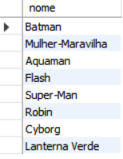 | Fácil |  | Surpresa!
4 | Quais cidades possuem nomes que começam com a letra 'G'? | SELECT nome FROM cidade WHERE nome LIKE 'G%'; |  | Fácil |  | Surpresa!
5 | Selecione uma cidade que comece com uma determinada letra e acabe com outra | SELECT nome FROM cidade WHERE nome LIKE 'C%' AND nome LIKE '%y'; |  | Fácil |  | Surpresa!
6 | Mostre as identidades secretas dos heróis de Coast City. | SELECT identidadeSecreta FROM heroi WHERE fkCidade = 1; |  | Fácil |  | Surpresa!
7 | Selecione o nome dos vilões que tenham a palavra "filho" na sua historia ordenador em ordem decrecente | SELECT nome FROM vilao WHERE historia LIKE '%filho%' ORDER BY nome DESC; |  | Fácil |  | Surpresa!
8 | Selecione o nome dos vilões e sua indentidade secreta, ordene os vilões por ordem alfabética de identidade secreta. | SELECT nome, identidadeSecreta FROM vilao ORDER BY identidadeSecreta ASC; |  | Fácil |  | Surpresa!
9 | Quais são as descrições das cidades que contêm a palavra "crime"? | SELECT descricao FROM cidade WHERE descricao LIKE '%crime%'; |  | Fácil |  | Surpresa!
10 | Selecione o nome dos poderes orndenador em ordem crescente | SELECT nomePoder FROM poderes ORDER BY nomePoder ASC; | 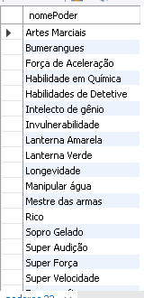 | Fácil |  | Surpresa!
11 | Selecione a descrição dos poderes que tenha a palavra "sua" | SELECT descricao FROM poderes WHERE descricao LIKE '%sua%' ORDER BY descricao DESC; | 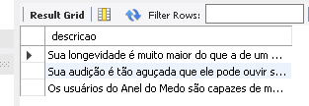 | Fácil |  | Surpresa!
12 | Selecione o nome, identidade secreta e historia dos vilões ordenado pelo nome em ordem crescente | SELECT nome, identidadeSecreta, historia FROM vilao ORDER BY nome ASC; |  | Fácil |  | Surpresa!
13 | Selecione o nome dos poderes que começam com a letra F ordenado pela descrição do poder em ordem decrecente | SELECT nomePoder FROM poderes WHERE nomePoder LIKE 'F%' ORDER BY descricao DESC; |  | Fácil |  | Surpresa!
14 | Selecione todas as descrições de cidades que não contenham a palavra "crime" | SELECT descricao FROM cidade WHERE descricao NOT LIKE '%crime%'; | 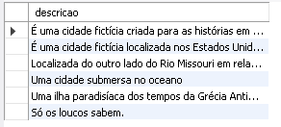 | Fácil |  | Surpresa!
15 | Selecione o nome e a identidade secreta dos heróis que possuem um parceiro | SELECT nome, identidadeSecreta FROM heroi WHERE fkParceiroH IS NOT NULL; |  | Fácil |  | Surpresa!
16 | Qual é a média de poderes por herói? | SELECT AVG(num_poderes) AS media_poderes FROM (SELECT COUNT(fkPoder) AS num_poderes FROM poderHeroi GROUP BY fkHeroi) AS contagem_poderes; |  | Médio |  | Surpresa!
17 | Liste o nome das cidades e a quantidade de herois em cada uma. | SELECT cidade.nome, COUNT(heroi.fkCidade) AS num_herois FROM cidade JOIN heroi ON cidade.idCidade = heroi.fkCidade GROUP BY cidade.idCidade ORDER BY num_herois DESC; | 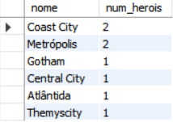 | Médio |  | Surpresa!
18 | Quais são as cidades que não possuem vilões? | SELECT cidade.nome FROM cidade LEFT JOIN vilao ON cidade.idCidade = vilao.fkCidade WHERE vilao.idVilao IS NULL; |  | Médio |  | Surpresa!
19 |  |  |  | Médio |  | Surpresa!
20 |  |  |  | Médio |  | Surpresa!
21 |  |  |  | Médio |  | Surpresa!
22 |  |  |  | Médio |  | Surpresa!
23 |  |  |  | Médio |  | Surpresa!
24 |  |  |  | Médio |  | Surpresa!
25 |  |  |  | Médio |  | Surpresa!
26 | Liste as cidades com o número total de heróis e vilões que possuem. | SELECT cidade.nome, COUNT(DISTINCT heroi.idHeroi) AS num_herois, COUNT(DISTINCT vilao.idVilao) AS num_viloes FROM cidade LEFT JOIN heroi ON cidade.idCidade = heroi.fkCidade LEFT JOIN vilao ON cidade.idCidade = vilao.fkCidade GROUP BY cidade.idCidade; | 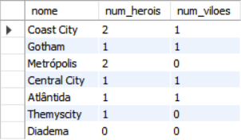 | Difícil |  | Surpresa!
27 |  |  |  | Difícil |  | Surpresa!
28 |  |  |  | Difícil |  | Surpresa!
29 |  |  |  | Difícil |  | Surpresa!
30 |  |  |  | Difícil |  | Surpresa!
31 |  |  |  | Challenge |  | Surpresa!
32 |  |  |  | Challenge |  | Surpresa!

